概要図
１．処理概要

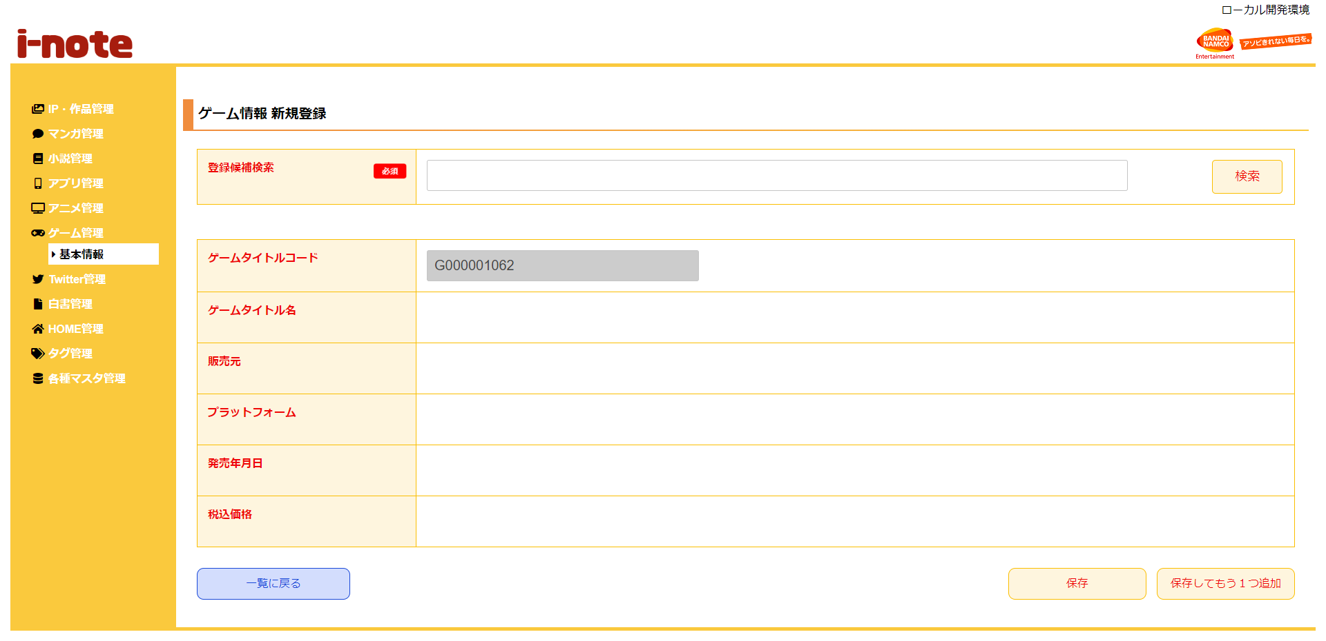
 | 初期表示
 |  | [1] | 登録候補情報一覧を表示する。
 |  |  | 領域説明：ゲームタイトル名でゲームタイトル基本マスタへ登録できるデータを検索
１
４
 |  |  | 要素名 |  | 説明
 |  |  | 登録候補入力エリア |  | 検索したいゲームタイトル名を入力する。
 |  |  | 検索ボタン |  | 登録候補入力エリアの値をもとに、ゲーム情報検索（部分一致）を行い。
 |  |  |  |  | 検索した結果はゲーム情報を選択モーダルに表示する。
2
 |  |  | ゲーム情報新規登録一覧表示領域
 |  |  | 領域説明： | ゲーム情報新規登録に必要な情報を表示する。

 |  |  | 要素名 |  | 説明
 |  | [2] | ゲームタイトルコード |  | 「ゲームタイトル基本マスタ.ゲームタイトルコード」：G＋半角数字9桁を自動発行する。
 |  |  | ゲームタイトル名 |  | 「ゲーム実績.ゲームタイトル名」を表示する。
 |  |  | 販売元 |  | 「ゲーム実績.販売元」を表示する。
 |  |  | プラットフォーム |  | 「ゲーム実績.プラットフォーム」を表示する。
 |  |  | 発売年月日 |  | 「ゲーム実績.発売年月日」を表示する。
3
 |  |  |  |  |  | YYYY/MM/DD形式
 |  |  | 税込価格 |  | 「ゲーム実績.税込価格」を表示する。

 |  |  | ボタン表示領域
 |  |  | 領域説明： | ゲーム情報一覧画面へ遷移、ゲームタイトル基本マスタへの登録を行う。

 |  |  | 要素名 |  | 説明
 |  | [3] | 一覧に戻るボタン |  | ゲーム情報 一覧画面に遷移する。
 |  |  | 保存ボタン |  | 入力された情報をゲームタイトル基本マスタに登録し、ゲーム情報一覧画面に遷移する。
 |  |  | 保存してもう1つ追加ボタン |  | 入力された情報をゲームタイトル基本マスタに登録し、ゲーム情報新規登録画面に遷移する。

４
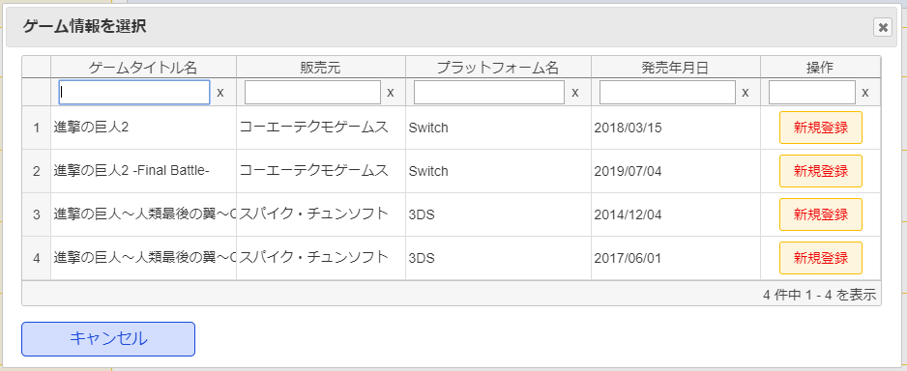
 |  | [4] | 「ゲーム情報を選択」表示領域
 |  |  | 領域説明： | 登録可能なゲーム情報を表示する

 |  |  | 要素名 |  | 説明
 |  |  | 新規登録ボタン |  | 選択したゲームタイトル名に関連ゲーム情報の検索を行う。
 |  |  |  |  | 関連ゲーム情報一覧を表示する。
 |  |  | キャンセルボタン |  | モーダルを閉じる。

 |  |  | ×ボタン |  | モーダルを閉じる。

